상품제안서
[비빅스]캐릭터 주차 번호판 | 상품코드: S15159

 |  |  |  |  |  |  | 02-713-8555 | www.synergygift.co.kr
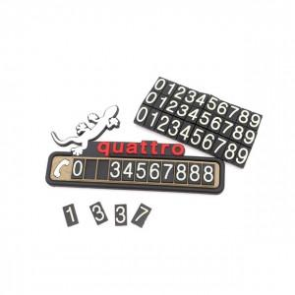

【상세/제작정보】 | PVC제질로 말랑 말랑하고 귀여운 디자인

【인쇄/포장옵션】 | 기타 / 포장지포장

【공급단가】 | 수량 | 500~ | 1,000~ | 2,000~ | 3,000~ | 5,000~
*VAT별도 | 단가 | 2,570원 | 2,470원 | 2,380원 | 2,280원 | 2,220원

【상품 URL】 | https://www.synergygift.co.kr:443/src/goods_detail.php?gdno=225

